상품제안서
모스니에 유니크 생분해 볼펜(친환경 독일잉크) | 상품코드: S39709

 |  |  |  |  |  |  | 02-713-8555 | www.synergygift.co.kr
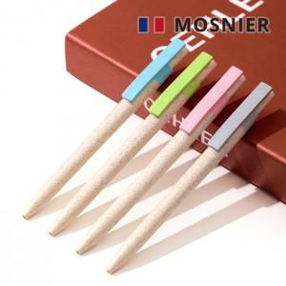

【상세/제작정보】 | <p><span style="font-size: 14pt;">※ 패키지 컬러인쇄는 1,000개 이상부터 제작 가능합니다(별도문의)</span>&nbsp;</p>

【인쇄/포장옵션】 | 풀칼라 / OPP(비닐)

【공급단가】 | 수량 | 100~ | 300~ | 500~ | 1,000~ | 3,000~
*VAT별도 | 단가 | 1,410원 | 1,360원 | 1,310원 | 1,260원 | 1,220원

【상품 URL】 | https://www.synergygift.co.kr:443/src/goods_detail.php?gdno=39709

